Ingreso Datos
Proyecto | C1BH-L12-L10-3+823-HL
Nº INFORME | 1.914.753-D
Orden de Trabajo | -

CANTIDAD DE HOJAS (01 HASTA 30)
3
CREAR HOJAS
CAMBIAR NOMBRE HOJAS

Hoja Nº | Nombre Hoja
1 | 12A
2 | 12B
3 | 12C

12A
ENSAYO TRIAXIAL CON MEDICIÓN DE DEFORMACIÓN
 |  |  |  |  |  |  |  |  | INFORME DE ENSAYO TRIAXIAL CON MEDICIÓN DE DEFORMACIÓN
PROYECTO |  |  | C1BH-L12-L10-3+823-HL |  | CAMBIAR SOLO LOS VALORES EN VERDE Y AGREGAR
Fecha |  |  | 2024-06-06 |  | FOTOGRAFIAS (50% VGA). CALCULAR MODULO DE |  |  |  | Proyecto | C1BH-L12-L10-3+823-HL
Gráfico: Tensión-Deformación
MUESTRA |  |  | C1BH-L12-L10-3+823-HL (02,84-03,33) |  | ELASTICIDAD Y RAZON DE POISSON |  |  |  | N° Informe | 1.914.753-D
PROYECTO : C1BH-L12-L10-3+823-HL
Tipo de roca |  |  | Toba lítica |  |  |  |  |  | Orden de Trabajo | - |  |  |  | PROYECTO : C1BH-L12-L10-3+823-HL
MUESTRA : C1BH-L12-L10-3+823-HL (02,84-03,33)
Fract / Vetillas |  |  | Fractura pre-existente |  |  |  |  |  | Fecha Inicio | 06/06/2024 |  |  |  | MUESTRA : C1BH-L12-L10-3+823-HL (02,84-03,33)
Alteraciones |  |  | Oxidación y zeolitización |  | Lectura tiempo de arribo señal longitudinal (µs) |  |  |  | Fecha Término | 06/06/2024
 |  |  |  |  | lectura tiempo de arribo señal transversal (µs)
Diámetro Superior 1 |  |  | 6.09 | cm | Diametro | 61 | D61 |  | Muestra | C1BH-L12-L10-3+823-HL (02,84-03,33)
Diámetro Superior 2 |  |  | 6.09 | cm | Relacion Esbeltez |  | 2.14 |  | Tipo de Roca | Toba lítica
Diámetro Superior 3 |  |  | 6.09 | cm | Diámetro Superior promedio |  | 60.90 | mm | Fracturas / Vetillas | Fractura pre-existente
Diámetro Medio 1 |  |  | 6.09 | cm | Diámetro Medio promedio |  | 60.83 | mm | Alteraciones | Oxidación y zeolitización
Diámetro Medio 2 |  |  | 6.08 | cm | Diámetro Inferior promedio |  | 60.90 | mm | Observaciones | Textura homogénea y anisótropa. Anisotropía dada por fiammes orientados paralelamente al eje axial.
Diámetro Medio 3 |  |  | 6.08 | cm | Área Promedio |  | 2908.64 | mm2
Diámetro Inferior 1 |  |  | 6.09 | cm | Volumen |  | 378.98 | cm³ | Datos Probeta |  |  | Resultados
Diámetro Inferior 2 |  |  | 6.09 | cm | Densidad Húmeda |  | 2.61 | g/cm³ | Diámetro [cm] | 6.09 |  | Tensión de Confinamiento [MPa] | 2.5
Diámetro Inferior 3 |  |  | 6.09 | cm | Densidad Seca |  | 2.59 | g/cm³ | Altura [cm] | 13.02 |  | Resistencia Máx. D50 [MPa] | 149.7
Altura 1 |  |  | 13.03 | cm | Confinamiento |  | 2.5 | Mpa | Peso [g] | 989.85 |  | Módulo de Deformación Et [MPa] | 37704
Altura 2 |  |  | 13.01 | cm | Peso Natural |  | 989.85 | g | Densidad Húmeda [g/cm3] | 2.61 |  | Razón de Poisson ν | 0.31
Altura 3 |  |  | 13.02 | cm | Muestra falla por |  | Matriz (Tipo A) | 29.11 | Desidad Seca [g/cm3] | 2.59 |  | Muestra falla por | Matriz (Tipo A)
Altura promedio |  |  | 13.02 | cm | Humedad |  | 0.69 | % | Humedad [%] | 0.69
Velocidad de ensayo |  |  | 0.5 | MPa/s | Diametro promedio |  | 6.0877777778
Lectura | Lectura | Deformación | Deformación | Tensión | Tensión Axial | Tensión Axial
de Carga | de Carga (Cal) | Lateral | Axial | Axial | Corregida | D50 |  |  | Carga | Deformación |  | Tensión Axial | Tensión Axial
[KN] | [KN] | [με] | [με] | [Mpa] | [Mpa] | [Mpa] |  |  | Prensa | Lateral [%] | Axial [%] | [MPa] | [MPa]
FOTOGRAFÍAS
0 | 0 | 0 | 0 | 0.00 | 0.00 | 0.00 | Fallas |  | [kN] |  |  | D61 | D50
14.8 | 14.98238 | -0.00241 | 0.0102 | 5.09 | 5.09 | 5.29 | Matriz (Tipo A) |  | 0.0 | 0.000 | 0.000 | 0.0 | 0.0
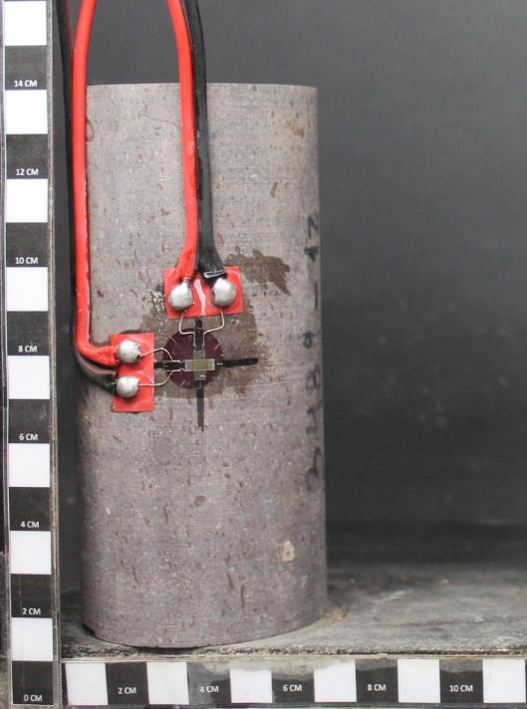
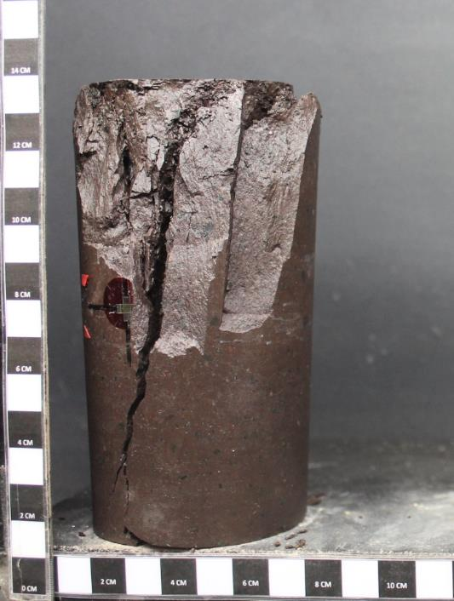
22.3 | 22.62563 | -0.0049 | 0.02051 | 7.67 | 7.67 | 7.97 | Mixta (Tipo B1) |  | 14.8 | -0.002 | 0.010 | 5.1 | 5.3
34 | 34.5491 | -0.00877 | 0.03706 | 11.69 | 11.69 | 12.16 | Mixta (Tipo B2) |  | 22.3 | -0.005 | 0.021 | 7.7 | 8.0
41.7 | 42.39617 | -0.01138 | 0.04797 | 14.34 | 14.34 | 14.91 | Estructura (Tipo C) |  | 34.0 | -0.009 | 0.037 | 11.7 | 12.2
53.6 | 54.52346 | -0.01566 | 0.06515 | 18.43 | 18.43 | 19.17 | Estructura (Tipo D1) |  | 41.7 | -0.011 | 0.048 | 14.3 | 14.9
61.5 | 62.57435 | -0.01849 | 0.07642 | 21.14 | 21.14 | 21.99 | Estructura (Tipo D2) |  | 53.6 | -0.016 | 0.065 | 18.4 | 19.2
73.2 | 74.49782 | -0.02268 | 0.093 | 25.17 | 25.17 | 26.18 | Anómala (Tipo E) |  | 61.5 | -0.018 | 0.076 | 21.1 | 22.0
91.8 | 93.45308 | -0.02898 | 0.11743 | 31.56 | 31.56 | 32.83 |  |  | 73.2 | -0.023 | 0.093 | 25.2 | 26.2
104.4 | 106.29374 | -0.03292 | 0.13231 | 35.89 | 35.89 | 37.33 |  |  | 91.8 | -0.029 | 0.117 | 31.6 | 32.8
113.4 | 115.46564 | -0.03551 | 0.14196 | 38.99 | 38.99 | 40.55 |  |  | 104.4 | -0.033 | 0.132 | 35.9 | 37.3
126.3 | 128.61203 | -0.03921 | 0.15552 | 43.42 | 43.42 | 45.17 |  |  | 113.4 | -0.036 | 0.142 | 39.0 | 40.6
144 | 146.6501 | -0.04408 | 0.17297 | 49.51 | 49.51 | 51.50 |  |  | 126.3 | -0.039 | 0.156 | 43.4 | 45.2
159 | 161.9366 | -0.04816 | 0.18737 | 54.66 | 54.66 | 56.86 |  |  | 144.0 | -0.044 | 0.173 | 49.5 | 51.5
174.5 | 177.73265 | -0.05253 | 0.20246 | 59.99 | 59.99 | 62.40 |  |  | 159.0 | -0.048 | 0.187 | 54.7 | 56.9
194.5 | 198.11465 | -0.05821 | 0.22178 | 66.87 | 66.87 | 69.55 |  |  | 174.5 | -0.053 | 0.202 | 60.0 | 62.4
206.5 | 210.34385 | -0.06169 | 0.23333 | 71.00 | 71.00 | 73.85 |  |  | 194.5 | -0.058 | 0.222 | 66.9 | 69.6
216.5 | 220.53485 | -0.06459 | 0.24284 | 74.43 | 74.43 | 77.42 |  |  | 206.5 | -0.062 | 0.233 | 71.0 | 73.8
231 | 235.3118 | -0.06888 | 0.25666 | 79.42 | 79.42 | 82.61 |  |  | 216.5 | -0.065 | 0.243 | 74.4 | 77.4
254.7 | 259.46447 | -0.07581 | 0.27844 | 87.57 | 87.57 | 91.08 |  |  | 231.0 | -0.069 | 0.257 | 79.4 | 82.6
262.8 | 267.71918 | -0.078 | 0.28519 | 90.35 | 90.35 | 93.98 |  |  | 254.7 | -0.076 | 0.278 | 87.6 | 91.1
274.3 | 279.43883 | -0.08135 | 0.29535 | 94.31 | 94.31 | 98.09 |  |  | 262.8 | -0.078 | 0.285 | 90.4 | 94.0
291.3 | 296.76353 | -0.08636 | 0.31023 | 100.15 | 100.15 | 104.17 |  |  | 274.3 | -0.081 | 0.295 | 94.3 | 98.1
310.8 | 313.67826 | -0.09229 | 0.32734 | 106.85 | 106.85 | 111.14 |  |  | 291.3 | -0.086 | 0.310 | 100.1 | 104.2
328.1 | 331.18067 | -0.0981 | 0.34378 | 112.80 | 112.80 | 117.33 |  |  | 310.8 | -0.092 | 0.327 | 106.9 | 111.1
PROYECTO : C1BH-L12-L10-3+823-HL
PROYECTO : C1BH-L12-L10-3+823-HL
342.3 | 345.54681 | -0.103 | 0.35719 | 117.68 | 117.68 | 122.41 |  |  | 328.1 | -0.098 | 0.344 | 112.8 | 117.3
MUESTRA : C1BH-L12-L10-3+823-HL (02,84-03,33)
MUESTRA : C1BH-L12-L10-3+823-HL (02,84-03,33)
352.7 | 356.06849 | -0.10667 | 0.36686 | 121.26 | 121.26 | 126.13 |  |  | 342.3 | -0.103 | 0.357 | 117.7 | 122.4
Antes del Ensayo
Después del Ensayo
368.8 | 372.35686 | -0.11185 | 0.38012 | 126.79 | 126.79 | 131.89 |  |  | 352.7 | -0.107 | 0.367 | 121.3 | 126.1
378.1 | 381.76567 | -0.11491 | 0.38773 | 129.99 | 129.99 | 135.21 |  |  | 368.8 | -0.112 | 0.380 | 126.8 | 131.9
385.5 | 389.25225 | -0.11731 | 0.39353 | 132.54 | 132.54 | 137.86 |  |  | 378.1 | -0.115 | 0.388 | 130.0 | 135.2
397.4 | 401.29148 | -0.12134 | 0.40343 | 136.63 | 136.63 | 142.11 |  |  | 385.5 | -0.117 | 0.394 | 132.5 | 137.9
FOTOGRAFÍAS
414.3 | 418.38921 | -0.12741 | 0.41799 | 142.44 | 142.44 | 148.16 |  |  | 397.4 | -0.121 | 0.403 | 136.6 | 142.1
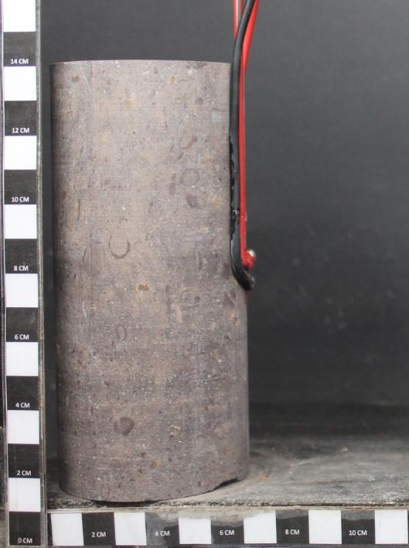
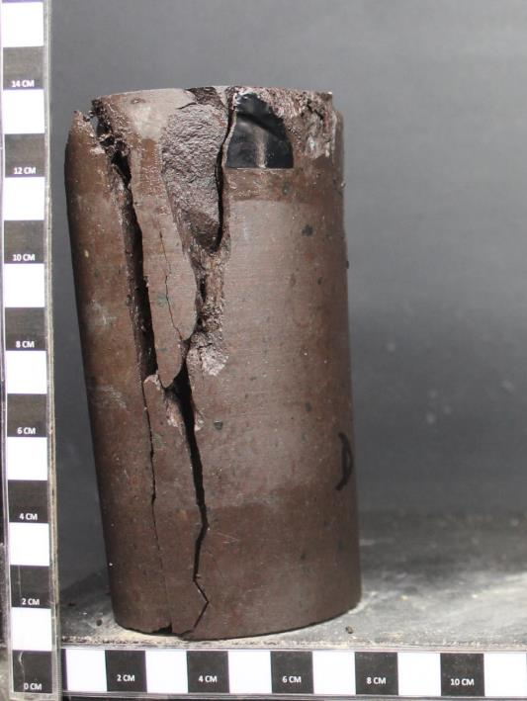
418.7 | 422.84069 | -0.12885 | 0.42149 | 143.95 | 143.95 | 149.73 |  |  | 414.3 | -0.127 | 0.418 | 142.4 | 148.2
 |  |  |  |  |  |  |  |  | 418.7 | -0.129 | 0.421 | 144.0 | 149.7

 |  |  |  |  |  |  |  |  | Referencia:
 |  |  |  |  |  |  |  |  | 1. ASTM D 7012-14e1
 |  |  |  |  |  |  |  |  | 2. ASTM D 4543-08
 |  |  |  |  |  |  |  |  | 3. Determinación de Humedad según SLG-PP-07 basado en ASTM D2216-05

 |  |  |  |  |  |  |  |  | Observaciones:
 |  |  |  |  |  |  |  |  | a. Velocidad de ensayo: 0,5 MPa/s
 |  |  |  |  |  |  |  |  | b. Módulo de Deformación y Razón de Poisson estimados en el 50% de carga máxima.

PROYECTO : C1BH-L12-L10-3+823-HL
PROYECTO : C1BH-L12-L10-3+823-HL
MUESTRA : C1BH-L12-L10-3+823-HL (02,84-03,33)
MUESTRA : C1BH-L12-L10-3+823-HL (02,84-03,33)
Antes del Ensayo
Después del Ensayo

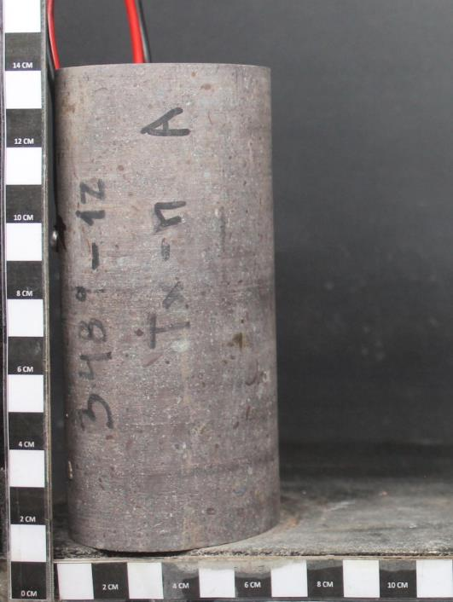
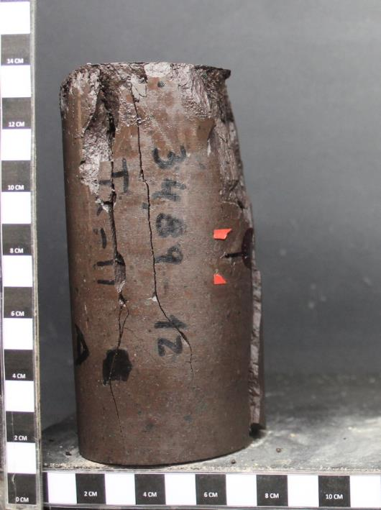

PROYECTO : C1BH-L12-L10-3+823-HL
PROYECTO : C1BH-L12-L10-3+823-HL
MUESTRA : C1BH-L12-L10-3+823-HL (02,84-03,33)
MUESTRA : C1BH-L12-L10-3+823-HL (02,84-03,33)

Antes del Ensayo
Después del Ensayo

12B
ENSAYO TRIAXIAL CON MEDICIÓN DE DEFORMACIÓN
 |  |  |  |  |  |  |  |  | INFORME DE ENSAYO TRIAXIAL CON MEDICIÓN DE DEFORMACIÓN
PROYECTO |  |  | C1BH-L12-L10-3+823-HL |  | CAMBIAR SOLO LOS VALORES EN VERDE Y AGREGAR
Fecha |  |  | 2024-06-06 |  | FOTOGRAFIAS (50% VGA). CALCULAR MODULO DE |  |  |  | Proyecto | C1BH-L12-L10-3+823-HL
Gráfico: Tensión-Deformación
MUESTRA |  |  | C1BH-L12-L10-3+823-HL (02,84-03,33) |  | ELASTICIDAD Y RAZON DE POISSON |  |  |  | N° Informe | 1.914.753-D
PROYECTO : C1BH-L12-L10-3+823-HL
Tipo de roca |  |  | Toba lítica |  |  |  |  |  | Orden de Trabajo | - |  |  |  | PROYECTO : C1BH-L12-L10-3+823-HL
MUESTRA : C1BH-L12-L10-3+823-HL (02,84-03,33)
Fract / Vetillas |  |  | No presenta |  |  |  |  |  | Fecha Inicio | 06/06/2024 |  |  |  | MUESTRA : C1BH-L12-L10-3+823-HL (02,84-03,33)
Alteraciones |  |  | Oxidación y zeolitización |  | Lectura tiempo de arribo señal longitudinal (µs) |  |  |  | Fecha Término | 06/06/2024
 |  |  |  |  | lectura tiempo de arribo señal transversal (µs)
Diámetro Superior 1 |  |  | 6.09 | cm | Diametro | 61 | D61 |  | Muestra | C1BH-L12-L10-3+823-HL (02,84-03,33)
Diámetro Superior 2 |  |  | 6.09 | cm | Relacion Esbeltez |  | 2.14 |  | Tipo de Roca | Toba lítica
Diámetro Superior 3 |  |  | 6.09 | cm | Diámetro Superior promedio |  | 60.90 | mm | Fracturas / Vetillas | No presenta
Diámetro Medio 1 |  |  | 6.09 | cm | Diámetro Medio promedio |  | 60.90 | mm | Alteraciones | Oxidación y zeolitización
Diámetro Medio 2 |  |  | 6.09 | cm | Diámetro Inferior promedio |  | 60.83 | mm | Observaciones | Textura homogénea y anisótropa. Anisotropía dada por fiammes orientados paralelamente al eje axial.
Diámetro Medio 3 |  |  | 6.09 | cm | Área Promedio |  | 2911.83 | mm2
Diámetro Inferior 1 |  |  | 6.08 | cm | Volumen |  | 378.21 | cm³ | Datos Probeta |  |  | Resultados
Diámetro Inferior 2 |  |  | 6.09 | cm | Densidad Húmeda |  | 2.62 | g/cm³ | Diámetro [cm] | 6.09 |  | Tensión de Confinamiento [MPa] | 5.0
Diámetro Inferior 3 |  |  | 6.08 | cm | Densidad Seca |  | 2.61 | g/cm³ | Altura [cm] | 12.99 |  | Resistencia Máx. D50 [MPa] | 139.8
Altura 1 |  |  | 13 | cm | Confinamiento |  | 5 | Mpa | Peso [g] | 991.40 |  | Módulo de Deformación Et [MPa] | 48886
Altura 2 |  |  | 12.99 | cm | Peso Natural |  | 991.4 | g | Densidad Húmeda [g/cm3] | 2.62 |  | Razón de Poisson ν | 0.25
Altura 3 |  |  | 12.99 | cm | Muestra falla por |  | Matriz (Tipo A) | 29.11 | Desidad Seca [g/cm3] | 2.61 |  | Muestra falla por | Matriz (Tipo A)
Altura promedio |  |  | 12.99 | cm | Humedad |  | 0.47 | % | Humedad [%] | 0.47
Velocidad de ensayo |  |  | 0.5 | MPa/s | Diametro promedio |  | 6.0877777778
Lectura | Lectura | Deformación | Deformación | Tensión | Tensión Axial | Tensión Axial
de Carga | de Carga (Cal) | Lateral | Axial | Axial | Corregida | D50 |  |  | Carga | Deformación |  | Tensión Axial | Tensión Axial
[KN] | [KN] | [με] | [με] | [Mpa] | [Mpa] | [Mpa] |  |  | Prensa | Lateral [%] | Axial [%] | [MPa] | [MPa]
FOTOGRAFÍAS
0 | 0 | 0 | 0 | 0.00 | 0.00 | 0.00 | Fallas |  | [kN] |  |  | D61 | D50
15.8 | 16.00148 | 0 | 0 | 5.43 | 5.43 | 5.64 | Matriz (Tipo A) |  | 0.0 | 0.000 | 0.000 | 0.0 | 0.0
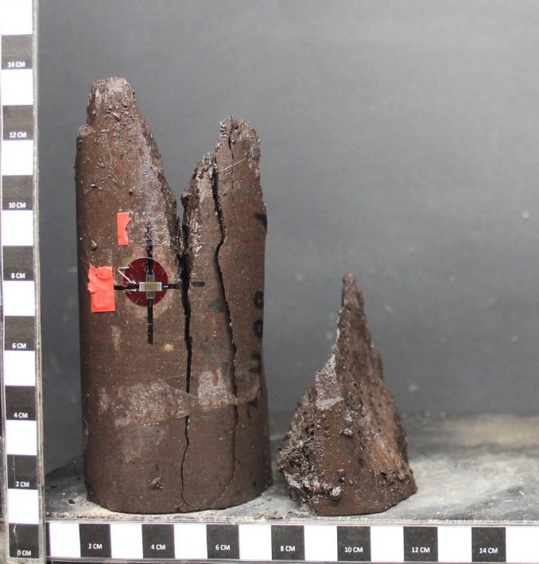
27.9 | 28.33259 | -0.00082 | 0.00482 | 9.58 | 9.58 | 9.97 | Mixta (Tipo B1) |  | 15.8 | 0.000 | 0.000 | 5.4 | 5.6
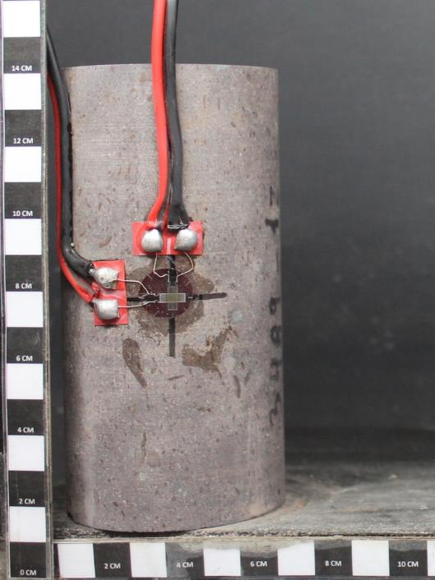
49.4 | 50.24324 | -0.00197 | 0.01143 | 16.97 | 16.97 | 17.65 | Mixta (Tipo B2) |  | 27.9 | -0.001 | 0.005 | 9.6 | 10.0
70 | 71.2367 | -0.00309 | 0.01766 | 24.04 | 24.04 | 25.01 | Estructura (Tipo C) |  | 49.4 | -0.002 | 0.011 | 17.0 | 17.6
76.8 | 78.16658 | -0.00373 | 0.02083 | 26.38 | 26.38 | 27.43 | Estructura (Tipo D1) |  | 70.0 | -0.003 | 0.018 | 24.0 | 25.0
86.9 | 88.45949 | -0.00384 | 0.02351 | 29.84 | 29.84 | 31.04 | Estructura (Tipo D2) |  | 76.8 | -0.004 | 0.021 | 26.4 | 27.4
98.3 | 100.07723 | -0.00422 | 0.02796 | 33.76 | 33.76 | 35.11 | Anómala (Tipo E) |  | 86.9 | -0.004 | 0.024 | 29.8 | 31.0
114.9 | 116.99429 | -0.00503 | 0.03506 | 39.46 | 39.46 | 41.04 |  |  | 98.3 | -0.004 | 0.028 | 33.8 | 35.1
124.9 | 127.18529 | -0.00594 | 0.04027 | 42.89 | 42.89 | 44.62 |  |  | 114.9 | -0.005 | 0.035 | 39.5 | 41.0
141.9 | 144.50999 | -0.00809 | 0.05026 | 48.73 | 48.73 | 50.69 |  |  | 124.9 | -0.006 | 0.040 | 42.9 | 44.6
150 | 152.7647 | -0.00931 | 0.05548 | 51.51 | 51.51 | 53.58 |  |  | 141.9 | -0.008 | 0.050 | 48.7 | 50.7
163 | 166.013 | -0.01131 | 0.06397 | 55.98 | 55.98 | 58.23 |  |  | 150.0 | -0.009 | 0.055 | 51.5 | 53.6
172.5 | 175.69445 | -0.01281 | 0.07037 | 59.24 | 59.24 | 61.62 |  |  | 163.0 | -0.011 | 0.064 | 56.0 | 58.2
181.5 | 184.86635 | -0.01423 | 0.07651 | 62.33 | 62.33 | 64.83 |  |  | 172.5 | -0.013 | 0.070 | 59.2 | 61.6
196.5 | 200.15285 | -0.01688 | 0.08735 | 67.48 | 67.48 | 70.19 |  |  | 181.5 | -0.014 | 0.077 | 62.3 | 64.8
208.6 | 212.48396 | -0.01906 | 0.09616 | 71.64 | 71.64 | 74.52 |  |  | 196.5 | -0.017 | 0.087 | 67.5 | 70.2
232.8 | 237.14618 | -0.02373 | 0.11435 | 79.95 | 79.95 | 83.16 |  |  | 208.6 | -0.019 | 0.096 | 71.6 | 74.5
239.5 | 243.97415 | -0.02508 | 0.11952 | 82.25 | 82.25 | 85.55 |  |  | 232.8 | -0.024 | 0.114 | 79.9 | 83.2
247.6 | 252.22886 | -0.0267 | 0.12571 | 85.03 | 85.03 | 88.45 |  |  | 239.5 | -0.025 | 0.120 | 82.3 | 85.6
258.6 | 263.43896 | -0.02897 | 0.13426 | 88.81 | 88.81 | 92.38 |  |  | 247.6 | -0.027 | 0.126 | 85.0 | 88.4
264.9 | 269.85929 | -0.03028 | 0.13913 | 90.97 | 90.97 | 94.63 |  |  | 258.6 | -0.029 | 0.134 | 88.8 | 92.4
275.2 | 280.35602 | -0.03239 | 0.14694 | 94.51 | 94.51 | 98.31 |  |  | 264.9 | -0.030 | 0.139 | 91.0 | 94.6
284.6 | 289.93556 | -0.03444 | 0.15425 | 97.74 | 97.74 | 101.66 |  |  | 275.2 | -0.032 | 0.147 | 94.5 | 98.3
297.3 | 302.87813 | -0.03727 | 0.16401 | 102.10 | 102.10 | 106.20 |  |  | 284.6 | -0.034 | 0.154 | 97.7 | 101.7
PROYECTO : C1BH-L12-L10-3+823-HL
PROYECTO : C1BH-L12-L10-3+823-HL
313.8 | 316.71336 | -0.04117 | 0.17712 | 107.77 | 107.77 | 112.09 |  |  | 297.3 | -0.037 | 0.164 | 102.1 | 106.2
MUESTRA : C1BH-L12-L10-3+823-HL (02,84-03,33)
MUESTRA : C1BH-L12-L10-3+823-HL (02,84-03,33)
324.7 | 327.74089 | -0.04391 | 0.18626 | 111.51 | 111.51 | 115.99 |  |  | 313.8 | -0.041 | 0.177 | 107.8 | 112.1
Antes del Ensayo
Después del Ensayo
334.3 | 337.45321 | -0.04642 | 0.19454 | 114.81 | 114.81 | 119.42 |  |  | 324.7 | -0.044 | 0.186 | 111.5 | 116.0
351.1 | 354.44977 | -0.05109 | 0.20945 | 120.58 | 120.58 | 125.42 |  |  | 334.3 | -0.046 | 0.195 | 114.8 | 119.4
365.8 | 369.32176 | -0.05548 | 0.22218 | 125.63 | 125.63 | 130.67 |  |  | 351.1 | -0.051 | 0.209 | 120.6 | 125.4
380.6 | 384.29492 | -0.06372 | 0.24274 | 130.71 | 130.71 | 135.96 |  |  | 365.8 | -0.055 | 0.222 | 125.6 | 130.7
FOTOGRAFÍAS
389.6 | 393.40022 | -0.07264 | 0.26379 | 133.80 | 133.80 | 139.17 |  |  | 380.6 | -0.064 | 0.243 | 130.7 | 136.0
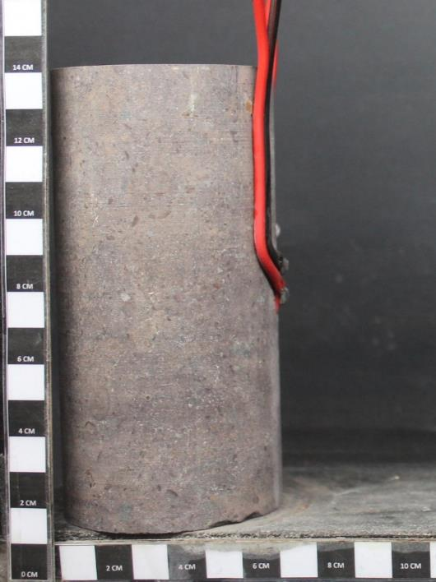
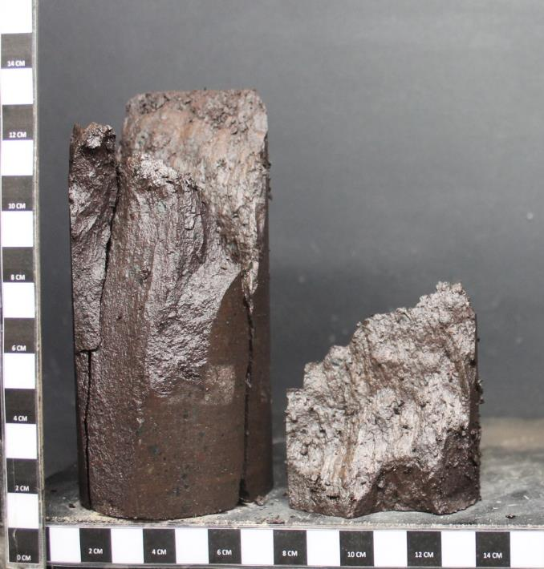
391.3 | 395.12011 | -0.0778 | 0.26578 | 134.38 | 134.38 | 139.78 |  |  | 389.6 | -0.073 | 0.264 | 133.8 | 139.2
 |  |  |  |  |  |  |  |  | 391.3 | -0.078 | 0.266 | 134.4 | 139.8

 |  |  |  |  |  |  |  |  | Referencia:
 |  |  |  |  |  |  |  |  | 1. ASTM D 7012-14e1
 |  |  |  |  |  |  |  |  | 2. ASTM D 4543-08
 |  |  |  |  |  |  |  |  | 3. Determinación de Humedad según SLG-PP-07 basado en ASTM D2216-05

 |  |  |  |  |  |  |  |  | Observaciones:
 |  |  |  |  |  |  |  |  | a. Velocidad de ensayo: 0,5 MPa/s
 |  |  |  |  |  |  |  |  | b. Módulo de Deformación y Razón de Poisson estimados en el 50% de carga máxima.

PROYECTO : C1BH-L12-L10-3+823-HL
PROYECTO : C1BH-L12-L10-3+823-HL
MUESTRA : C1BH-L12-L10-3+823-HL (02,84-03,33)
MUESTRA : C1BH-L12-L10-3+823-HL (02,84-03,33)
Antes del Ensayo
Después del Ensayo

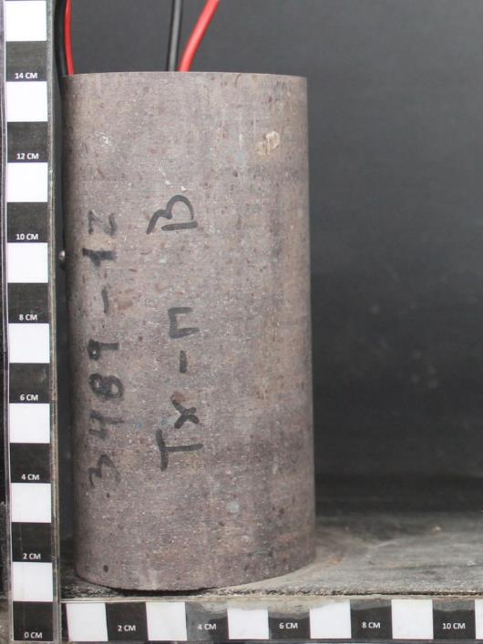
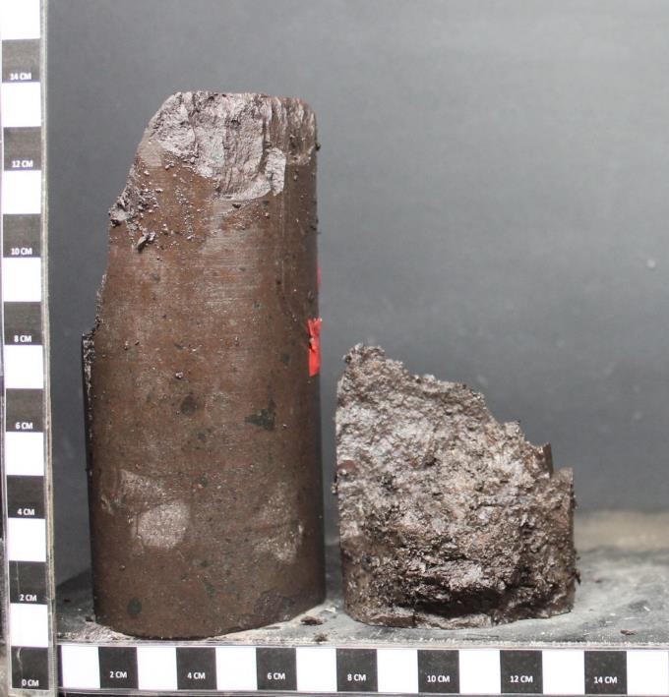

PROYECTO : C1BH-L12-L10-3+823-HL
PROYECTO : C1BH-L12-L10-3+823-HL
MUESTRA : C1BH-L12-L10-3+823-HL (02,84-03,33)
MUESTRA : C1BH-L12-L10-3+823-HL (02,84-03,33)

Antes del Ensayo
Después del Ensayo

12C
ENSAYO TRIAXIAL CON MEDICIÓN DE DEFORMACIÓN
 |  |  |  |  |  |  |  |  | INFORME DE ENSAYO TRIAXIAL CON MEDICIÓN DE DEFORMACIÓN
PROYECTO |  |  | C1BH-L12-L10-3+823-HL |  | CAMBIAR SOLO LOS VALORES EN VERDE Y AGREGAR
Fecha |  |  | 2024-06-06 |  | FOTOGRAFIAS (50% VGA). CALCULAR MODULO DE |  |  |  | Proyecto | C1BH-L12-L10-3+823-HL
Gráfico: Tensión-Deformación
MUESTRA |  |  | C1BH-L12-L10-3+823-HL (02,84-03,33) |  | ELASTICIDAD Y RAZON DE POISSON |  |  |  | N° Informe | 1.914.753-D
PROYECTO : C1BH-L12-L10-3+823-HL
Tipo de roca |  |  | Toba lítica |  |  |  |  |  | Orden de Trabajo | - |  |  |  | PROYECTO : C1BH-L12-L10-3+823-HL
MUESTRA : C1BH-L12-L10-3+823-HL (02,84-03,33)
Fract / Vetillas |  |  | No presenta |  |  |  |  |  | Fecha Inicio | 06/06/2024 |  |  |  | MUESTRA : C1BH-L12-L10-3+823-HL (02,84-03,33)
Alteraciones |  |  | Oxidación y zeolitización |  | Lectura tiempo de arribo señal longitudinal (µs) |  |  |  | Fecha Término | 06/06/2024
 |  |  |  |  | lectura tiempo de arribo señal transversal (µs)
Diámetro Superior 1 |  |  | 6.09 | cm | Diametro | 61 | D61 |  | Muestra | C1BH-L12-L10-3+823-HL (02,84-03,33)
Diámetro Superior 2 |  |  | 6.09 | cm | Relacion Esbeltez |  | 2.12 |  | Tipo de Roca | Toba lítica
Diámetro Superior 3 |  |  | 6.09 | cm | Diámetro Superior promedio |  | 60.90 | mm | Fracturas / Vetillas | No presenta
Diámetro Medio 1 |  |  | 6.09 | cm | Diámetro Medio promedio |  | 60.90 | mm | Alteraciones | Oxidación y zeolitización
Diámetro Medio 2 |  |  | 6.09 | cm | Diámetro Inferior promedio |  | 60.83 | mm | Observaciones | Textura homogénea y anisótropa. Anisotropía dada por fiammes orientados paralelamente al eje axial.
Diámetro Medio 3 |  |  | 6.09 | cm | Área Promedio |  | 2911.83 | mm2
Diámetro Inferior 1 |  |  | 6.08 | cm | Volumen |  | 376.36 | cm³ | Datos Probeta |  |  | Resultados
Diámetro Inferior 2 |  |  | 6.08 | cm | Densidad Húmeda |  | 2.62 | g/cm³ | Diámetro [cm] | 6.09 |  | Tensión de Confinamiento [MPa] | 7.5
Diámetro Inferior 3 |  |  | 6.09 | cm | Densidad Seca |  | 2.61 | g/cm³ | Altura [cm] | 12.93 |  | Resistencia Máx. D50 [MPa] | 177.5
Altura 1 |  |  | 12.92 | cm | Confinamiento |  | 7.5 | Mpa | Peso [g] | 986.51 |  | Módulo de Deformación Et [MPa] | 40521
Altura 2 |  |  | 12.94 | cm | Peso Natural |  | 986.51 | g | Densidad Húmeda [g/cm3] | 2.62 |  | Razón de Poisson ν | 0.27
Altura 3 |  |  | 12.93 | cm | Muestra falla por |  | Matriz (Tipo A) | 29.11 | Desidad Seca [g/cm3] | 2.61 |  | Muestra falla por | Matriz (Tipo A)
Altura promedio |  |  | 12.93 | cm | Humedad |  | 0.58 | % | Humedad [%] | 0.58
Velocidad de ensayo |  |  | 0.5 | MPa/s | Diametro promedio |  | 6.0877777778
Lectura | Lectura | Deformación | Deformación | Tensión | Tensión Axial | Tensión Axial
de Carga | de Carga (Cal) | Lateral | Axial | Axial | Corregida | D50 |  |  | Carga | Deformación |  | Tensión Axial | Tensión Axial
[KN] | [KN] | [με] | [με] | [Mpa] | [Mpa] | [Mpa] |  |  | Prensa | Lateral [%] | Axial [%] | [MPa] | [MPa]
FOTOGRAFÍAS
0 | 0 | 0 | 0 | 0.00 | 0.00 | 0.00 | Fallas |  | [kN] |  |  | D61 | D50
21.9 | 22.21799 | 0 | 0 | 7.52 | 7.52 | 7.82 | Matriz (Tipo A) |  | 0.0 | 0.000 | 0.000 | 0.0 | 0.0
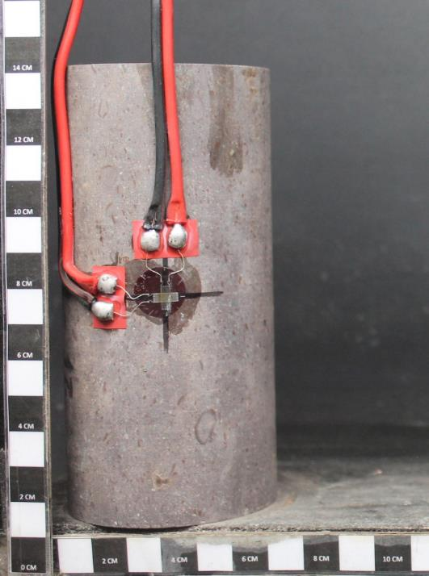
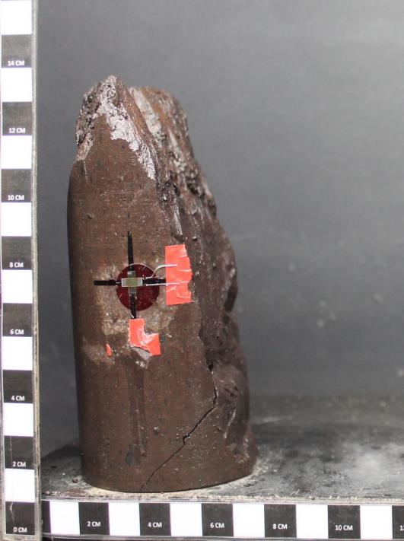
49.7 | 50.54897 | -0.00335 | 0.01347 | 17.07 | 17.07 | 17.75 | Mixta (Tipo B1) |  | 21.9 | 0.000 | 0.000 | 7.5 | 7.8
65.7 | 66.85457 | -0.0055 | 0.0229 | 22.56 | 22.56 | 23.47 | Mixta (Tipo B2) |  | 49.7 | -0.003 | 0.013 | 17.1 | 17.8
75.5 | 76.84175 | -0.00695 | 0.029 | 25.93 | 25.93 | 26.97 | Estructura (Tipo C) |  | 65.7 | -0.006 | 0.023 | 22.6 | 23.5
98.7 | 100.48487 | -0.0106 | 0.04429 | 33.90 | 33.90 | 35.26 | Estructura (Tipo D1) |  | 75.5 | -0.007 | 0.029 | 25.9 | 27.0
112.2 | 114.24272 | -0.0128 | 0.05346 | 38.53 | 38.53 | 40.08 | Estructura (Tipo D2) |  | 98.7 | -0.011 | 0.044 | 33.9 | 35.3
132.6 | 135.03236 | -0.01621 | 0.06756 | 45.54 | 45.54 | 47.37 | Anómala (Tipo E) |  | 112.2 | -0.013 | 0.053 | 38.5 | 40.1
144.4 | 147.05774 | -0.01827 | 0.07594 | 49.59 | 49.59 | 51.58 |  |  | 132.6 | -0.016 | 0.068 | 45.5 | 47.4
158.6 | 161.52896 | -0.02088 | 0.08643 | 54.47 | 54.47 | 56.65 |  |  | 144.4 | -0.018 | 0.076 | 49.6 | 51.6
183.3 | 186.70073 | -0.02576 | 0.10574 | 62.95 | 62.95 | 65.48 |  |  | 158.6 | -0.021 | 0.086 | 54.5 | 56.7
199.3 | 203.00633 | -0.02915 | 0.11894 | 68.44 | 68.44 | 71.19 |  |  | 183.3 | -0.026 | 0.106 | 63.0 | 65.5
223.3 | 227.46473 | -0.03444 | 0.13931 | 76.69 | 76.69 | 79.77 |  |  | 199.3 | -0.029 | 0.119 | 68.4 | 71.2
236.3 | 240.71303 | -0.03742 | 0.1506 | 81.15 | 81.15 | 84.41 |  |  | 223.3 | -0.034 | 0.139 | 76.7 | 79.8
248.3 | 252.94223 | -0.04021 | 0.16108 | 85.27 | 85.27 | 88.70 |  |  | 236.3 | -0.037 | 0.151 | 81.2 | 84.4
266.4 | 271.38794 | -0.04454 | 0.17721 | 91.49 | 91.49 | 95.16 |  |  | 248.3 | -0.040 | 0.161 | 85.3 | 88.7
282.8 | 288.10118 | -0.04844 | 0.19161 | 97.12 | 97.12 | 101.02 |  |  | 266.4 | -0.045 | 0.177 | 91.5 | 95.2
292.3 | 297.78263 | -0.05075 | 0.20008 | 100.38 | 100.38 | 104.41 |  |  | 282.8 | -0.048 | 0.192 | 97.1 | 101.0
305.7 | 308.51859 | -0.05396 | 0.21185 | 104.99 | 104.99 | 109.20 |  |  | 292.3 | -0.051 | 0.200 | 100.4 | 104.4
317 | 319.9508 | -0.05682 | 0.22215 | 108.87 | 108.87 | 113.24 |  |  | 305.7 | -0.054 | 0.212 | 105.0 | 109.2
328.8 | 331.88886 | -0.06007 | 0.23373 | 112.92 | 112.92 | 117.45 |  |  | 317.0 | -0.057 | 0.222 | 108.9 | 113.2
341.6 | 344.83862 | -0.06373 | 0.24668 | 117.31 | 117.31 | 122.03 |  |  | 328.8 | -0.060 | 0.234 | 112.9 | 117.5
359.5 | 362.94805 | -0.06917 | 0.26556 | 123.46 | 123.46 | 128.42 |  |  | 341.6 | -0.064 | 0.247 | 117.3 | 122.0
372.8 | 376.40366 | -0.07314 | 0.27909 | 128.03 | 128.03 | 133.17 |  |  | 359.5 | -0.069 | 0.266 | 123.5 | 128.4
392 | 395.8283 | -0.07882 | 0.29803 | 134.62 | 134.62 | 140.03 |  |  | 372.8 | -0.073 | 0.279 | 128.0 | 133.2
PROYECTO : C1BH-L12-L10-3+823-HL
PROYECTO : C1BH-L12-L10-3+823-HL
407.8 | 411.81316 | -0.08356 | 0.31354 | 140.05 | 140.05 | 145.67 |  |  | 392.0 | -0.079 | 0.298 | 134.6 | 140.0
MUESTRA : C1BH-L12-L10-3+823-HL (02,84-03,33)
MUESTRA : C1BH-L12-L10-3+823-HL (02,84-03,33)
424.3 | 428.50621 | -0.08878 | 0.32973 | 145.72 | 145.72 | 151.57 |  |  | 407.8 | -0.084 | 0.314 | 140.0 | 145.7
Antes del Ensayo
Después del Ensayo
435 | 439.3314 | -0.09275 | 0.34281 | 149.39 | 149.39 | 155.39 |  |  | 424.3 | -0.089 | 0.330 | 145.7 | 151.6
444.5 | 448.94255 | -0.09694 | 0.35295 | 152.65 | 152.65 | 158.78 |  |  | 435.0 | -0.093 | 0.343 | 149.4 | 155.4
461.8 | 466.44496 | -0.10182 | 0.36304 | 158.59 | 158.59 | 164.96 |  |  | 444.5 | -0.097 | 0.353 | 152.7 | 158.8
485 | 489.9164 | -0.10919 | 0.38922 | 166.56 | 166.56 | 173.25 |  |  | 461.8 | -0.102 | 0.363 | 158.6 | 165.0
FOTOGRAFÍAS
495.9 | 500.94393 | -0.11394 | 0.40182 | 170.31 | 170.31 | 177.14 |  |  | 485.0 | -0.109 | 0.389 | 166.6 | 173.3
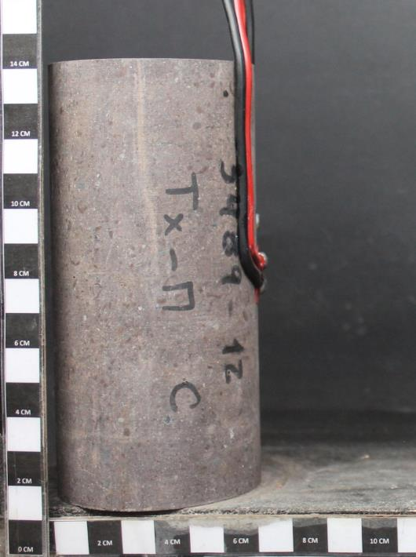
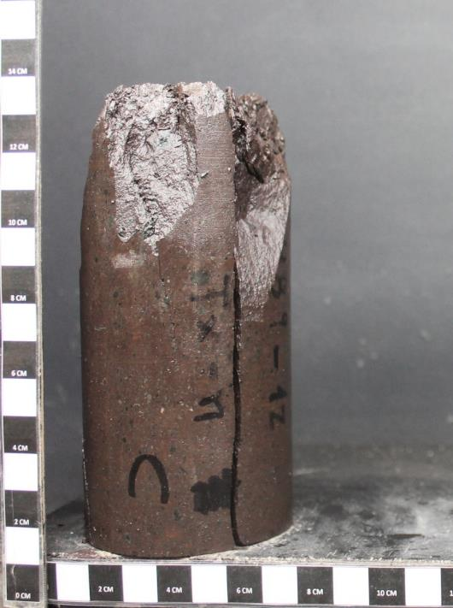
497 | 502.0568 | -0.12066 | 0.41189 | 170.68 | 170.68 | 177.54 |  |  | 495.9 | -0.114 | 0.402 | 170.3 | 177.1
 |  |  |  |  |  |  |  |  | 497.0 | -0.121 | 0.412 | 170.7 | 177.5

 |  |  |  |  |  |  |  |  | Referencia:
 |  |  |  |  |  |  |  |  | 1. ASTM D 7012-14e1
 |  |  |  |  |  |  |  |  | 2. ASTM D 4543-08
 |  |  |  |  |  |  |  |  | 3. Determinación de Humedad según SLG-PP-07 basado en ASTM D2216-05

 |  |  |  |  |  |  |  |  | Observaciones:
 |  |  |  |  |  |  |  |  | a. Velocidad de ensayo: 0,5 MPa/s
 |  |  |  |  |  |  |  |  | b. Módulo de Deformación y Razón de Poisson estimados en el 50% de carga máxima.

PROYECTO : C1BH-L12-L10-3+823-HL
PROYECTO : C1BH-L12-L10-3+823-HL
MUESTRA : C1BH-L12-L10-3+823-HL (02,84-03,33)
MUESTRA : C1BH-L12-L10-3+823-HL (02,84-03,33)
Antes del Ensayo
Después del Ensayo

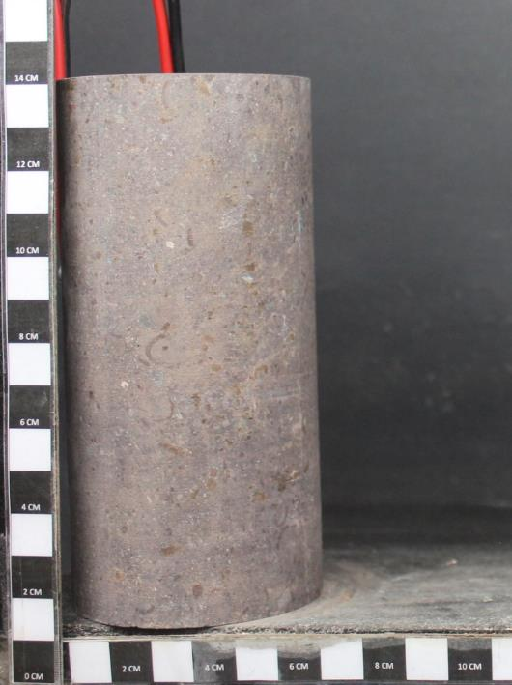
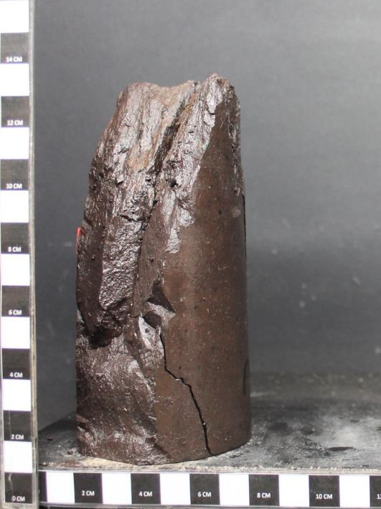

PROYECTO : C1BH-L12-L10-3+823-HL
PROYECTO : C1BH-L12-L10-3+823-HL
MUESTRA : C1BH-L12-L10-3+823-HL (02,84-03,33)
MUESTRA : C1BH-L12-L10-3+823-HL (02,84-03,33)

Antes del Ensayo
Después del Ensayo

